Sheet1
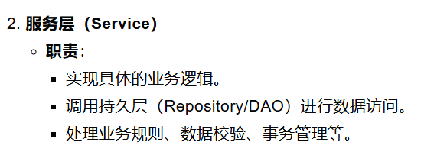
常见的后端项目结构会涉及多个层次，如控制层（Controller）、服务层（Service）、持久层（Repository/DAO）等。
包含的类
control类控制流程（控制层） |  | implement类实现流程（service层） | 数据类（VO和DTO）数据传输对象 | VO是用于后端前端交互数据，DTO用于后端保存的数据 | 配置类（配置数据） | 异常处理（全局的）
登录控制 |  | 登录实现 | 传用户的账号密码（VO) |  | 配置类 | 全局异常类
上传老师简历 |  | 将输入传到数据库，需要（mapper）层？ | 用户，老师（DTO）
上传学生信息 |  | 学生信息传数据库？分开传 | 用户，学生（DTO）
向学生推荐老师（回传） |  | 匹配完回传老师信息
上传图片（通用的，单独设置上传图片类） |  | 上传图片类，另外建议前端保存，用nginx

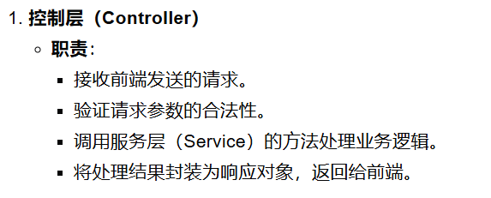 | 其他常见模块 配置类，工具类，异常处理类

